Note work
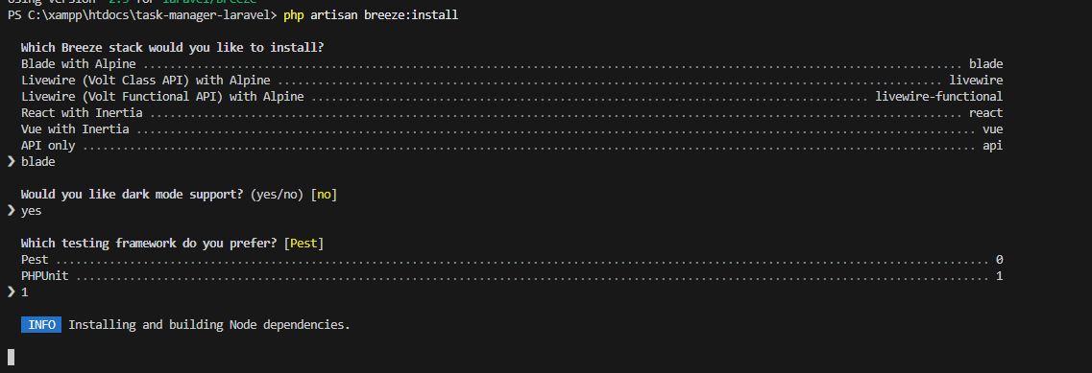
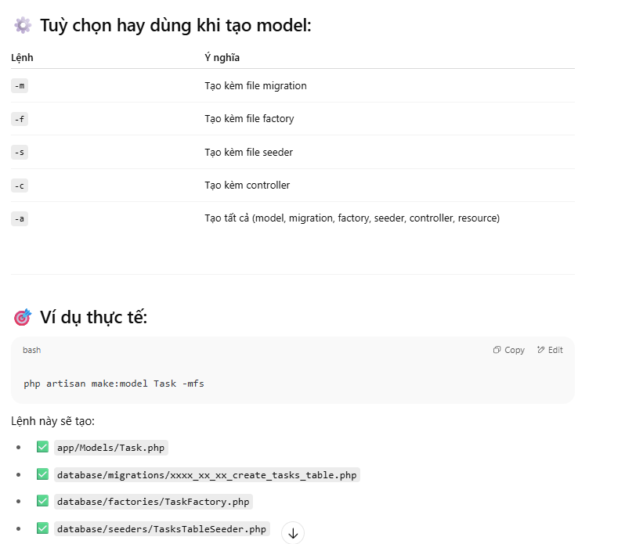
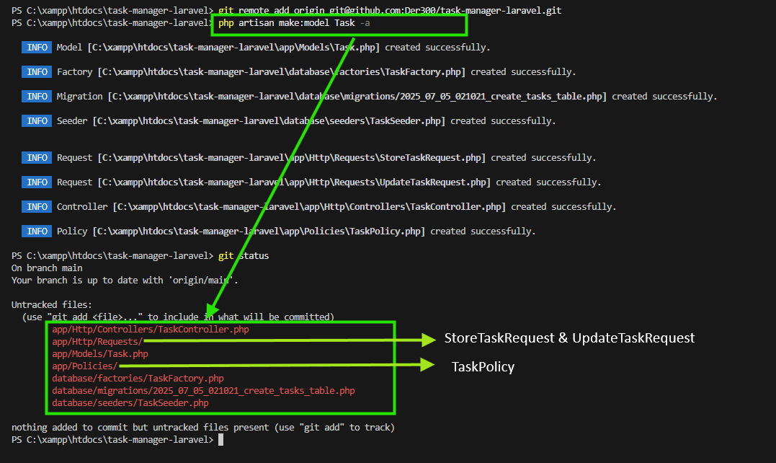
2025-07-05
 | Cấu trúc thư mục Laravel (theo chức năng)
 | app
 | ├── Http
 | │ ├── Controllers
 | │ │ ├── Comment
 | │ │ │ └── CommentController.php
 | │ │ ├── Project
 | │ │ │ └── ProjectController.php
 | │ │ ├── Task
 | │ │ │ └── TaskController.php
 | │ │ ├── User
 | │ │ │ └── UserController.php
 | │ │ ├── Controller.php
 | │ │ └── DashboardController.php
 | │ └── Requests
 | │ ├── Comment
 | │ │ ├── StoreCommentRequest.php
 | │ │ └── UpdateCommentRequest.php
 | │ ├── Project
 | │ │ ├── StoreProjectRequest.php
 | │ │ └── UpdateProjectRequest.php
 | │ ├── Task
 | │ │ ├── StoreTaskRequest.php
 | │ │ └── UpdateTaskRequest.php
 | │ └── User
 | │ ├── StoreUserRequest.php
 | │ └── UpdateUserRequest.php
 | ├── Models
 | │ ├── Comment
 | │ │ └── Comment.php
 | │ ├── Default
 | │ │ └── User.php
 | │ ├── Project
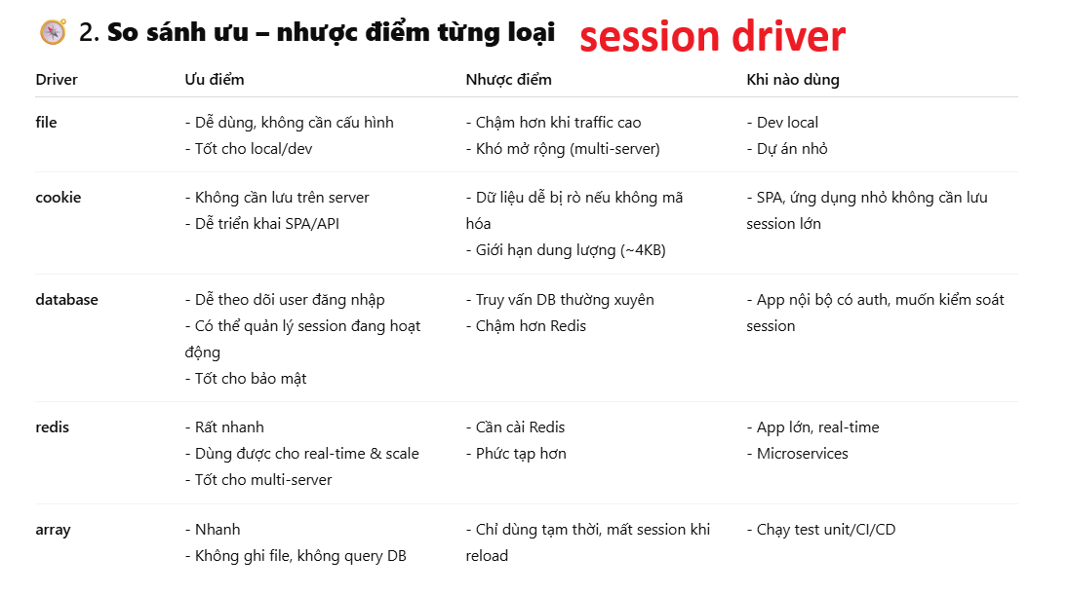
 | │ │ └── Project.php
 | │ ├── Task
 | │ │ └── Task.php
 | │ └── User
 | │ └── User.php
 | ├── Policies
 | │ ├── Comment
 | │ │ └── CommentPolicy.php
 | │ ├── Project
 | │ │ └── ProjectPolicy.php
 | │ ├── Task
 | │ │ └── TaskPolicy.php
 | │ └── User
 | │ └── UserPolicy.php
 | ├── Providers
 | │ └── AppServiceProvider.php
 | └── Services
 | ├── Comment
 | │ └── CommentService.php
 | ├── Project
 | │ └── ProjectService.php
 | ├── Task
 | │ └── TaskService.php
 | └── User
 | └── UserService.php

 | database
 | ├── factories
 | │ ├── default
 | │ │ └── UserFactory.php
 | │ ├── CommentFactory.php
 | │ ├── ProjectFactory.php
 | │ ├── TaskFactory.php | Phân loại Seeder / Factory cho từng bảng
 | │ └── UserFactory.php | Bảng | Seeder | Factory
 | ├── migrations | statuses | ✅ Có | ❌ Không
 | │ ├── default | issue_types | ✅ Có | ❌ Không
 | │ │ ├── 0001_01_01_000000_create_users_table.php | positions | ✅ Có | ❌ Không
 | │ │ ├── 0001_01_01_000001_create_cache_table.php | departments | ✅ Có | ❌ Không
 | │ │ └── 0001_01_01_000002_create_jobs_table.php | users | ✅ Có | ✅ Có
 | │ ├── 2025_07_05_021021_create_tasks_table.php | projects | ✅ Có | ✅ Có
 | │ ├── 2025_07_05_022217_create_users_table.php | project_user | ✅ Có | ✅ Có
 | │ ├── 2025_07_05_022238_create_projects_table.php | tasks | ✅ Có | ✅ Có
 | │ └── 2025_07_05_022249_create_comments_table.php | comments | ✅ Có | ✅ Có
 | ├── seeders
 | │ ├── default
 | │ │ └── DatabaseSeeder.php
 | │ ├── CommentSeeder.php
 | │ ├── ProjectSeeder.php
 | │ ├── TaskSeeder.php
 | │ └── UserSeeder.php
 | └── .gitignore

 | views
 | ├── comments
 | │ ├── _form.blade.php
 | │ ├── create.blade.php
 | │ ├── edit.blade.php
 | │ ├── index.blade.php
 | │ └── show.blade.php
 | ├── dashboard
 | │ └── index.blade.php
 | ├── layouts
 | │ └── master.blade.php
 | ├── partials
 | │ └── _test.blade.php
 | ├── projects
 | │ ├── _form.blade.php
 | │ ├── create.blade.php
 | │ ├── edit.blade.php
 | │ ├── index.blade.php
 | │ └── show.blade.php
 | ├── tasks
 | │ ├── _form.blade.php
 | │ ├── create.blade.php
 | │ ├── edit.blade.php
 | │ ├── index.blade.php
 | │ └── show.blade.php
 | ├── users
 | │ ├── _form.blade.php
 | │ ├── create.blade.php
 | │ ├── edit.blade.php
 | │ ├── index.blade.php
 | │ └── show.blade.php
 | └── welcome.blade.php
 | routes
 | ├── web
 | │ ├── comment.php
 | │ ├── dashboard.php
 | │ ├── project.php
 | │ ├── task.php
 | │ └── user.php
 | ├── console.php
 | └── web.php
2025-07-07

